Закупка cronier-mac
Фото | Наименование | Цена | Кол-во | Сумма
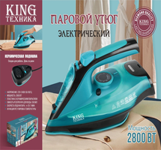 | KC-3043 |  | 7
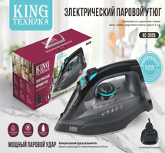 | KC-3059 |  | 5
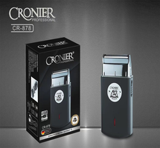 | CR-878 |  | 2
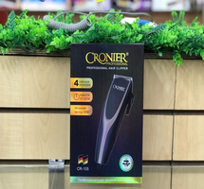 | CR-105 |  | 2
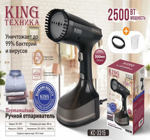 | KC-3315 |  | 2
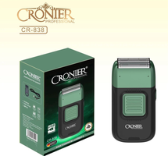 | CR-838 |  | 2
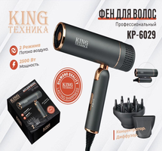 | KP-6029 |  | 1
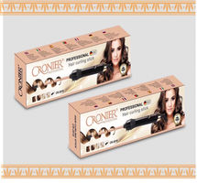 | CR-2018 |  | 1
 | CR-109 |  | 1
Итого: 9 позиций |  |  | 23

